Ventas
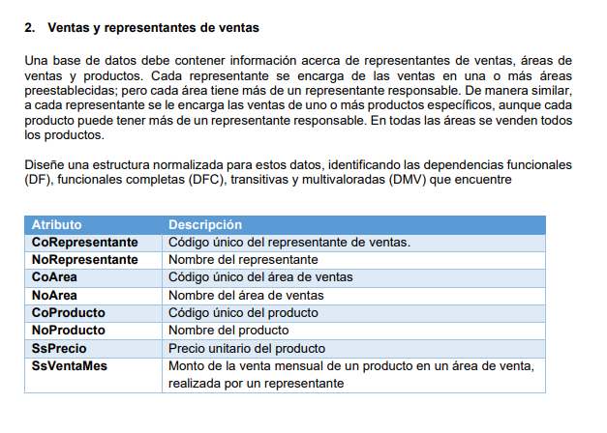
ATRIBUTOS
CoRepresentante
NoRepresentante
CoArea
NoArea
CoProducto
NoProducto
SsPrecio
SsVentaMes

Repuestos
ATRIBUTOS |  | Determinantes
 |  | (Co_Cliente, Co_Marca, Co_Proveedor, Co_Repuesto, Co_Vehículo, Co_Venta)
Nu_AñoVehiculo
Ss_Precio |  | PK: (Co_Proveedor, Co_Repuesto, Co_Vehículo, Co_Venta)
Co_Cliente
Co_Marca
Co_Proveedor |  | DMV
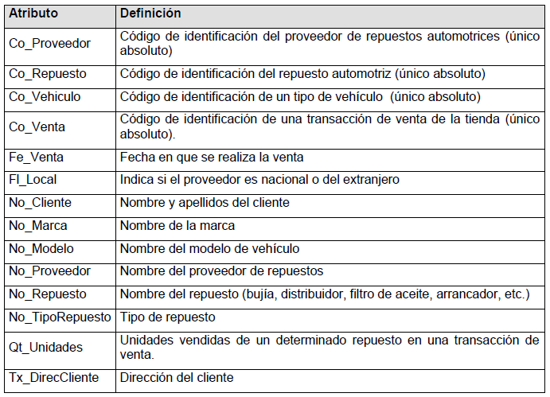
Co_Repuesto |  | Repuestos para Vehículos (Co_Respuesto, Co_Vehiculo)
Co_Vehiculo
Co_Venta |  | DFC
Fe_Venta |  | Respuesto por Proveedor (Co_Proveedor, Co_Repuesto, Ss_Precio)
Fl_Local |  | Repuestos por Venta (Co_Venta, Co_Repuesto, Qt_Unidades)
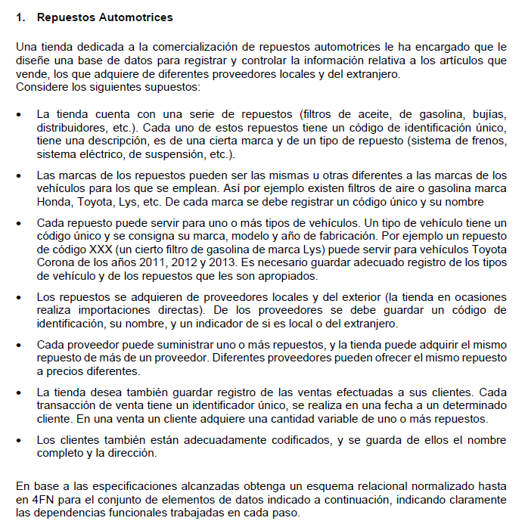
No_Cliente |  | Proveedor (Co_Proveedor, No_Proveedor, Fl_Local)
No_Marca |  | Respuesto (Co_Repuesto, No_Repuesto, No_TipoRepuesto, Co_Marca, No_Marca)
No_Modelo |  | Vehículo (Co_Vehiculo, Co_Marca, No_Marca, No_Modelo, Nu_AñoVehiculo)
No_Proveedor |  | Venta (Co_Venta, Fe_Venta, Co_Cliente, No_Cliente, Tx_DirecCliente)
No_Repuesto
No_TipoRepuesto |  | Eliminar DT
Qt_Unidades |  | Respuesto 1 (Co_Repuesto, No_Repuesto, No_TipoRepuesto, Co_Marca, No_Marca)
Tx_DirecCliente |  | Marca (Co_Marca, No_Marca)

 |  | Vehículo 1 (Co_Vehiculo, Co_Marca, No_Marca, No_Modelo, Nu_AñoVehiculo)
Co_Repuesto | Co_Vehiculo | Marca (Co_Marca, No_Marca)
R1 | V1
R1 | V2 | Venta 1 (Co_Venta, Fe_Venta, Co_Cliente, No_Cliente, Tx_DirecCliente)
R2 | V2 | Cliente (Co_Cliente, No_Cliente, Tx_DirecCliente)

 |  | Conjunto Solución:
 |  | (Repuestos para Vehículos, Repuesto por Proveedor, Repuestos por Venta, Proveedor, Respuesto 1, Marca, Vehículo 1, Venta 1, Cliente)

